Лист1
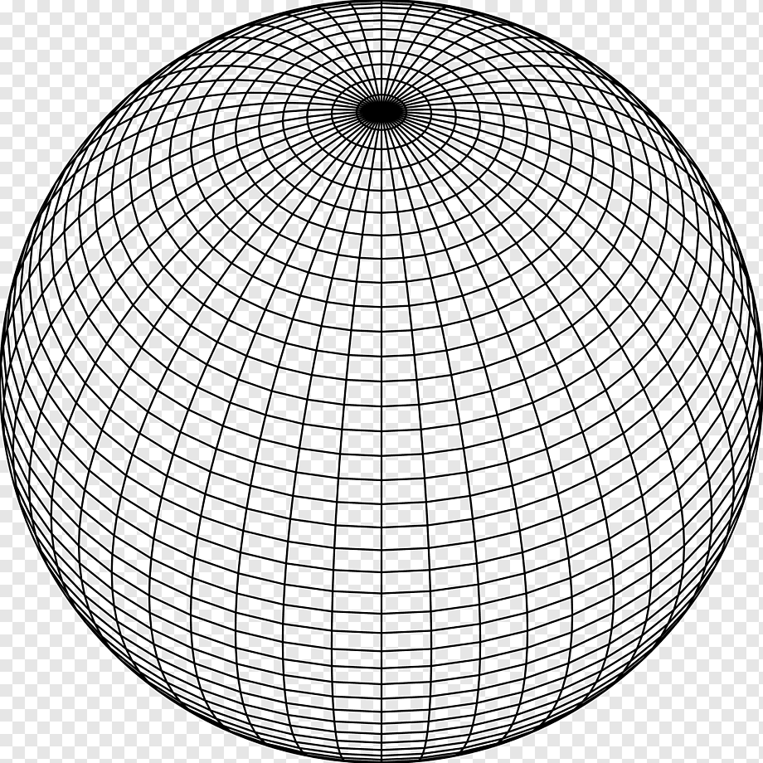
Время сохранения: | 45039.850053
Тип построения | Линейный
Плотность | 60
Слои | 20
Радиус | 18

